2022_12_data
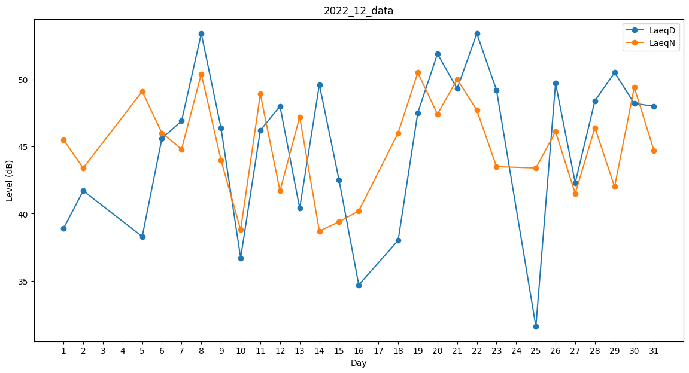
Day | LaeqD | LaeqN
1 | 38.9 | 45.5
2 | 41.7 | 43.4
3 | 0 | 43
4 | 0 | 47.6
5 | 38.3 | 49.1
6 | 45.6 | 46
7 | 46.9 | 44.8
8 | 53.4 | 50.4
9 | 46.4 | 44
10 | 36.7 | 38.8
11 | 46.2 | 48.9
12 | 48 | 41.7
13 | 40.4 | 47.2
14 | 49.6 | 38.7
15 | 42.5 | 39.4
16 | 34.7 | 40.2
17 | 0 | 35.4
18 | 38 | 46
19 | 47.5 | 50.5
20 | 51.9 | 47.4
21 | 49.3 | 50
22 | 53.4 | 47.7
23 | 49.2 | 43.5
24 | 0 | 36.7
25 | 31.6 | 43.4
26 | 49.7 | 46.1
27 | 42.3 | 41.5
28 | 48.4 | 46.4
29 | 50.5 | 42
30 | 48.2 | 49.4
31 | 48 | 44.7

